UPV-EHU-OCW-2017
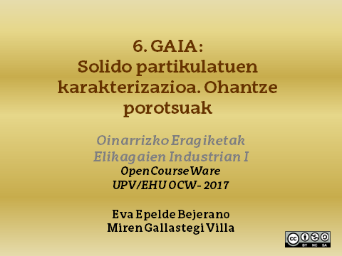

1
1. Gas bat partikula kubikoz beteriko 1000 kg/m³-ko ohantze batean zehar dario 1,2 m/s-ko abiadurarekin. Kuboaren aldea 5 mm-koa bada eta materialaren dentsitatea 2050 kg/m³. Kalkulatu:
Partikulen luzera baliokidea eta partikula tamaina.
Frakzio hutsa.
0,750 kg/m³ –ko dentsitatea eta 0,018 cP-ko likatasuna duen gas batek jasaten duen presio galera.

DATUAK

ρ_L (kg/m3) | 1000
ρ_P (kg/m3) | 2050

u0 (m/s) | 1.2

l (m) | 5.00E-03

PROZEDURA

A) Partikulen luzera baliokidea kalkulatzeko:

desf (mm) | 6.20

Partikulen tamaina kalkulatzeko,

Partikula kubikoetan, esferikotasuna 0,81 da.

Ø | 0.81
dp (mm) | 5.02

b) Frakzio hutsa edo porositatea kalkulatzeko,

Ԑ | 0.51

c) Gasak pairatzen duen presio galera

ρ (kg/m3) | 0.75
μ (kg/ms) | 1.80E-05

Ergun-en ekuazioatik presio galera kalkulatu dezakegu:

Erregimen laminarra ala zurrunbilotsua den jakiteko:

Rep | 310.18

Ergun ekuazioaren bi terminoak erabili behar dira:
 | ∆P/L (Pa/m)
Rep <20 | 227.24 | Biskositateari dagozkion galerak
Rep >1000 | 1365.5 | Galera zurrunbilotsuak
∆P/L (Pa/m) | 1592.70

2
2. Airea 50 ºC-tan eraztun zilindrikoz osatua dagoen zutabe batetik pasarazten da. Zutabearen diametroa 10 cm-koa da eta luzera 1 m-koa. Eraztunen dimentsioak aldiz, 1×1cm dira eta lodiera 1,5 mm-koa. Airearen presioa zutabearen sarreran 730 mmHg-koa da eta ohantzean zeharreko presio galera manometro baten bidez neurtzen da, 100 cm zutabe ur izanik. Kalkulatu eraztun zilindrikoz beteriko zutabea zeharkatzen duen fluxuaren emaria. Zein da jariakinaren erregimena?
Datuak eta oharrak: Ohantzearen porotasuna neurtzeko zutabearen 40 cm urez betetzen da eta ondoren, 1m-ko altueraraino eraztun zilindrikoak gehitzen dira. Uraren likatasunaohantzean zehar konstante suposatu daiteke (isotermoa) eta 0,020 mPa s-ko balioa du. Dentsitatea 0,996 kg/m³ dela suposatu.

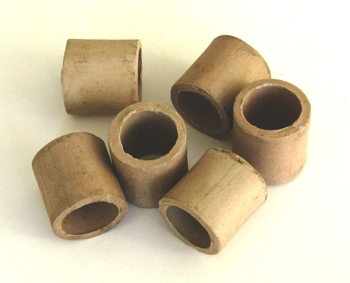
DATUAK
Zutabearen dimentsioak:
D (m) | 0.1
L (m) | 1

Eraztunak:
do(m) | 0.01
h (m) | 0.01
e (m) | 1.50E-03
di(m) | 7.00E-03

P1 (mmHg) | 730
∆P (m ur) | 1 |  | https://es.m.wikipedia.org/wiki/Archivo:RaschigRings005.JPG

μ (Pas) | 2.00E-05
ρ (kg/m3) | 0.996

PROZEDURA

1. Lehendabizi eraztunen dp kalkulatuko dugu:

Eraztunak hutsik daudenez, bolumena kalkulatzeko:
Barneko bolumena:
Vo (m3) | 7.85E-07

Kanpoko bolumena:
Vi(m3) | 3.85E-07

Hortaz,
V (m3) | 4.01E-07

desf (m) | 0.0091

2. Partikula tamaina kalkulatzeko,
esferikotasuna zilindroak (h=d) deneko kasurako, 0,87

Ø | 0.87
dp (m) | 0.0080

3. Frakzio hutsa kalkulatzeko,

Zutabearen bolumena, urak eta eraztunek betetzen duten bolumena kalkulatuz:

V (m3) | 0.0079
h ura (m) | 0.4 |  | V ura (m3) | 0.0031415926536
h eraztunak (m) | 0.6 |  | Veraztun (m3) | 0.0047123889804

Ԑ | 0.4

4. Ergun-en ekuaziotik, abiadura askatuko dugu:

Karga galera:
Jakinda 1 m ur 9,8 kPa direla,

(-∆P/L) (Pa/m) | 9800

Solver funtzioarekin u balioak suposatuko ditugu:

u0 sup (m/s) | Re<20 | Re>1000 | (-∆P/L) (Pa/m)
2.12 | 565.21 | 9234.79 | 9800.00

 |  | dif | 0.00

5. Emaria kalkulatzeko, azalera kontuan hartuz,

Q (m3/s) | 0.017

6. Erregimen zurrunbilotsua ala laminarra den jakiteko:

Rep | 840.27
ZURRUNBILOTSUA

